阻尼震盪
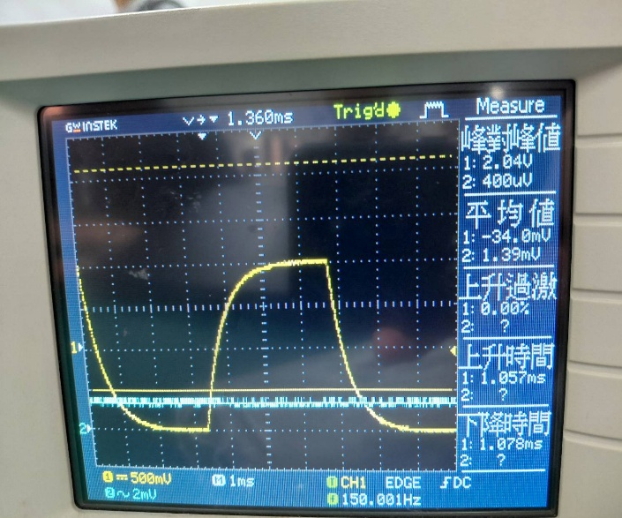
電感L (mH) = | 18 | 電容C (µF) = | 0.047 | 產生器輸出頻率(Hz)= | 150 | 2(L/C)1/2 (Ω) = | 1237.71 | 電感電阻RL (Ω) = |  | 120
underdamping |  |  | critical damping |  |  |  | overdamping
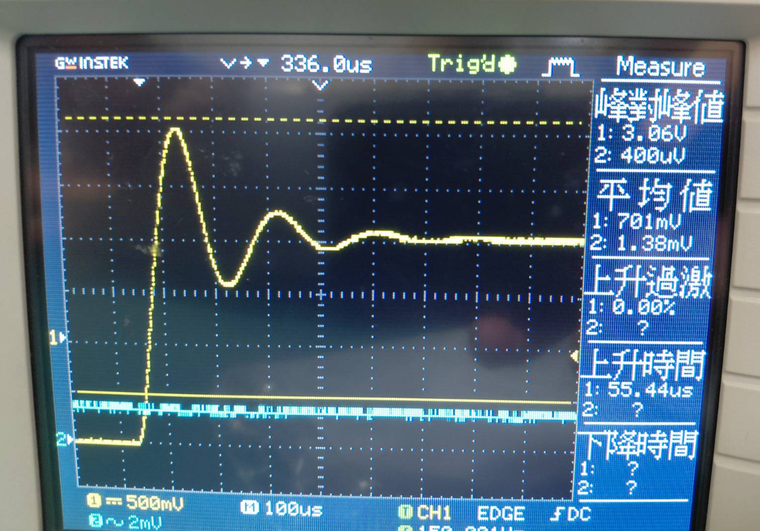 (照片) |  |  | 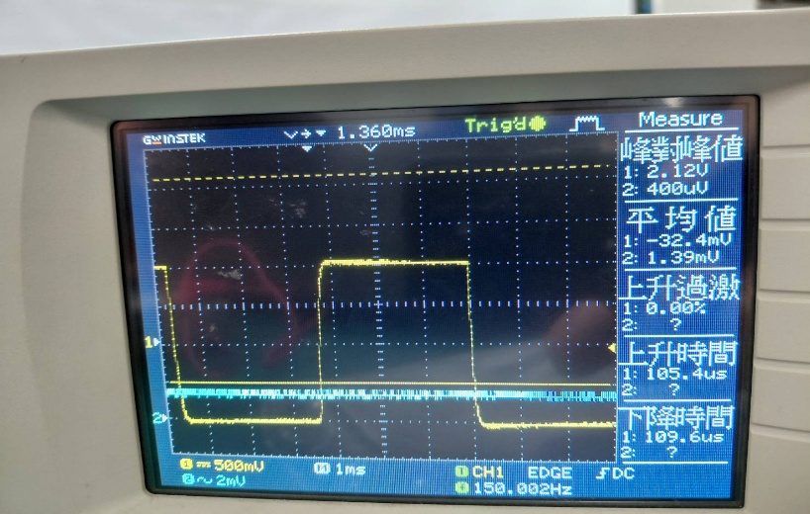

 |  |  |  |  |  |  |  |  |  |  | 3

 |  |  | Rcriti (Ω) = |  | 1076 |  |  |  |  |  | 10.16
Runder (Ω) = | 1.9 |  | Rtotal (Ω) = |  | 1196 |  | Rover (Ω) = |  | 10560
Rtotal (Ω) = | 121.9 |  | ꞷγ criti (rad/s) = |  | 29888.89 |  | Rtotal (Ω) = |  | 10680
ꞷγ under (rad/s) = | 52.78 |  | 百分誤差(%) |  | 3.37 |  | ꞷγ over (rad/s) = |  | 293333.33
Rtotal < 2(L/C)1/2是否成立 |  | 是 | Rtotal = 2(L/C)1/2是否成立 |  |  | 是 | Rtotal > 2(L/C)1/2是否成立 |  |  | 是

RLC 交流電路
電感L (mH) = |  |  |  | 18 |  | 頻寬實驗值（rad/s） |  | 頻寬理論值（rad/s） |  | 百分誤差 (%)
f(kHz) | log(f)Hz | VR1kΩ(V) | VR2kΩ(V) | VR4kΩ(V) | Δω1kΩ | 63668 |  | 62222 |  | 2.32
0.1 | 2 | 0.20 | 0.50 | 0.70 | Δω2kΩ | 135071 |  | 117778 |  | 14.68
對頻率取對數與伏特值的關係圖
0.4 | 2.6021 | 0.20 | 0.70 | 1.96 | Δω4kΩ | 268954 |  | 228889 |  | 17.50
0.6 | 2.7782 | 0.40 | 1.20 | 2.82 | 頻寬實驗值計算
0.8 | 2.9031 | 0.70 | 1.70 | 3.30 | 內插法計算：
1 | 3 | 0.90 | 2.10 | 3.74 | Vp = | 4 | Vp = | 4 | Vp = | 4
2 | 3.3010 | 2.20 | 3.50 | 4.52 | Vp/21/2= | 2.83 | Vp/21/2= | 2.83 | Vp/21/2= | 2.83
3 | 3.4771 | 2.92 | 4.00 | 4.98 | Δω1kΩ |  | Δω2kΩ |  | Δω4kΩ
4 | 3.6021 | 3.26 | 4.10 | 5.04 | 頻率1 | 頻率2 | 頻率1 | 頻率2 | 頻率1 | 頻率2
5 | 3.6990 | 3.42 | 4.40 | 5.12 | 2 | 3 | 1 | 2 | 0.6 | 0.8
6 | 3.7782 | 3.50 | 4.40 | 5.20 | V1 | V2 | V1 | 0 | V1 | V2
7 | 3.8451 | 3.50 | 4.50 | 5.18 | 2.20 | 2.92 | 2.10 | 3.50 | 2.82 | 3.30
8 | 3.9031 | 3.34 | 4.40 | 5.18 | 頻率3 | 頻率4 | 頻率3 | 頻率4 | 頻率3 | 頻率4
9 | 3.9542 | 3.20 | 4.30 | 5.22 | 10 | 20 | 20 | 30 | 30 | 50
10 | 4 | 3.12 | 4.00 | 5.00 | V3 | V4 | V3 | V4 | V3 | V4
20 | 4.3010 | 2.15 | 3.10 | 4.40 | 3.12 | 2.15 | 3.10 | 2.20 | 3.70 | 2.40
30 | 4.4771 | 1.52 | 2.20 | 3.70 | *Vp/21/2的值對到左方的表，找到最接近此值的四個V值及其f值。
50 | 4.6990 | 0.94 | 1.60 | 2.40
60 | 4.7782 | 0.79 | 1.40 | 2.10
80 | 4.9031 | 0.60 | 1.07 | 1.92
100 | 5 | 0.48 | 0.96 | 1.80

